Sheet1 (2)
EA888发动机拆卸步骤 |  |  |  |  | EA888发动机安装步骤
序号 | 项目内容 | 使用工具 | 注意事项 | 参考图片 | 序号 | 项目内容 | 使用工具 | 注意事项 | 图片
1 | 旋转皮带轮调至1缸上止点 | 曲轴皮带轮扳手T10355 | 使用专用工具，逆时针缓慢拉动，扳手不能滑落。当曲轴皮带轮和正时链条下部盖板上标记对应时，停止旋转。 | 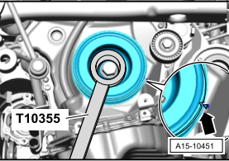 | 1 | 安装发动机端轴瓦、止推片 |  | 按照拆卸的摆放顺序或标记安装发动机端轴瓦，若轴瓦已经磨损到镍曾必须更换，注意清洁后涂抹机油。
2 | 拆卸皮带轮 | 1/2 L型扳手、24#套筒、曲轴皮带轮压紧工具T10368 | 将皮带轮拆卸过后，预防损坏楔形带轮花键需将曲轴皮带轮压紧工具T10368套入螺栓，再次把螺栓旋入。 | 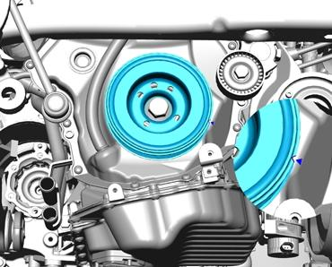 | 2 | 安装曲轴 | 游标卡尺、千分尺 | 安装前测量曲轴轴颈和连杆轴承颈，轴颈值不能大于最大磨损值，若大于更环曲轴，注意清洁后涂抹机油。 | 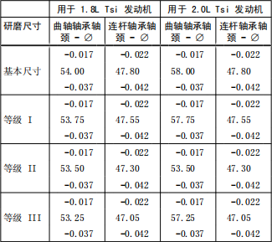
3 | 拆下凸轮轴调节阀 | 1/4棘轮扳手、T30内六花 | 工具选用正确，在拆卸时工具和螺栓配合要紧密，避免损坏螺栓。 | 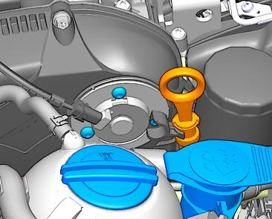 | 3 | 安装曲轴轴承盖轴瓦和轴承盖。 | 1/2棘轮扳手、EA888正时套件12花M12 | 按照拆卸的摆放顺序或标记安装轴瓦，若轴瓦已经磨损到镍曾必须更换，注意涂抹机油，按1-10顺序旋入螺栓，螺栓扭矩60Nm+90°。
4 | 拆卸正时链条上部盖板 | 1/4棘轮扳手、T30内六花 | 注意对角拆卸，在拆卸时工具和螺栓配合要紧密，避免损坏螺栓及元件。 | 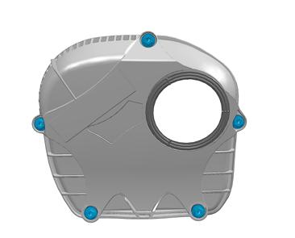 | 4 | 安装轴承盖定位螺栓。 | 1/2棘轮扳手、EA888正时套件12花M10 | 按1-10顺序旋入轴承盖定位螺栓，螺栓扭矩20Nm+90°。
5 | 拆下调节阀 | 正时专用工具T10352/2 | 用拆卸工具T10352顺时针，使用专用工具。 | 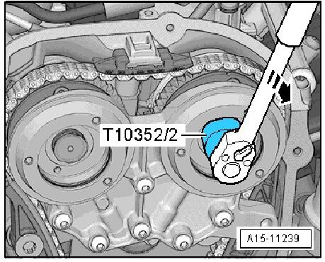 | 5 | 测量活塞、活塞环、连杆、缸径。 | 千分卡尺（VAS6071）(75-100mm)、内径精密测量仪（VAS6078）（50-100mm)、塞尺 | 将活塞环垂直与气缸壁从上推进下面15mm处测量，测量活塞环槽前必须清洁，注意测量缸径值为3处测量值偏差最大0.08mm。 | 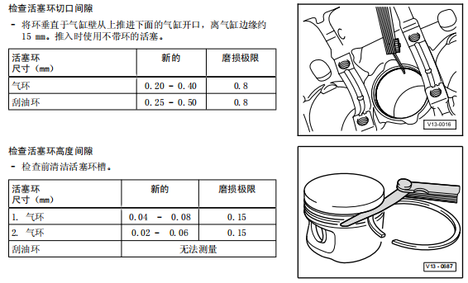 | 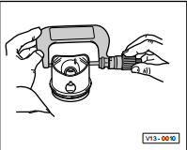 | 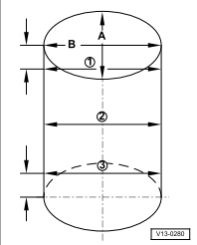
6 | 拆卸轴承桥 | 3/8棘轮扳手、T30内六花 | 注意有内向外依次拆卸，在拆卸时工具和螺栓配合要紧密，避免损坏螺栓及元件。 | 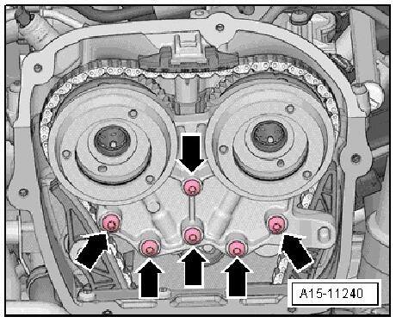 | 6 | 安装活塞环、调整好活塞环位置使用活塞收紧器安装活塞，依次安装其他三个。 | 活塞收紧器，捅棒或橡皮锤 | 注意清洁后涂抹机油，调整后活塞环位置后安装。
7 | 拆卸正时链下部盖板。 | 1/4棘轮扳手、T30内六花 | 注意对角拆卸，在拆卸时工具和螺栓配合要紧密，避免损坏螺栓及元件。 | 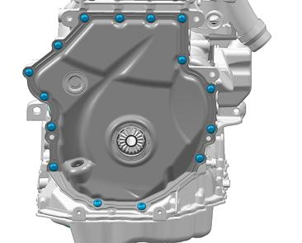 | 7 | 安装连杆轴承盖及轴瓦、连杆螺栓。 | 3/8棘轮扳手、E11套筒 | 注意对角拆卸，在安装时工具和螺栓配合要紧密，避免损坏螺栓及元件，螺栓扭矩30N吗m+90°。
8 | 使用定位销锁止机油泵链条张器，旋出螺栓拆下机油泵张紧器，并取下机油泵传动链条。 | EA888正时套件定位销T40011，T30内六花 | 沿这箭头方向按压机油泵链条张紧器，并用定位销-T40011-锁止，然后旋出螺栓拆下机油泵链条张紧器，并取下机油泵传动链条。 | 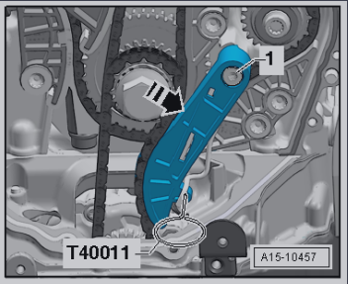 | 8 | 安装油底壳上部件及螺栓。 | 1/2棘轮扳手、EA888正时套件12花M10 | 将螺栓按1-14顺序旋入螺栓，在安装时工具和螺栓配合要紧密，避免损坏螺栓及元件，螺栓扭矩15Nm+90°
9 | 使用专用工具卡住正时链条张紧器，并拆下 | EA888正时套件T40011（链条张紧器销子），T30内六花 | 使用合适的螺丝刀沿箭头方向抬起链条张紧器，并用定位销-T40011-固定，然后旋出螺栓拆下正时链条张紧器。 | 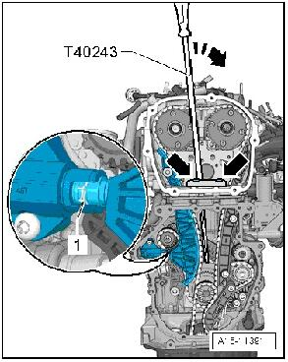 | 9 | 安装机油泵及螺栓、机油泵链条。 | 1/2棘轮扳手、EA888正时套件12花M10 | 在安装时工具和螺栓配合要紧密，避免损坏螺栓及元件，螺栓扭矩9Nm。
10 | 拆下凸轮轴正时链的滑轨 |  | 注意拔下时是否框动，如框动请更换 |  | 10 | 安装挡油板及螺栓。 | 1/4棘轮扳手、T30内六花 | 在安装时工具和螺栓配合要紧密，避免损坏螺栓及元件，螺栓扭矩9Nm。
11 | 拆卸导向螺栓并取下正时链张紧轨 | 1/2棘轮扳手、EA888正时套件12花M10 | 在拆卸时工具和螺栓配合要紧密，避免损坏螺栓及元件 | 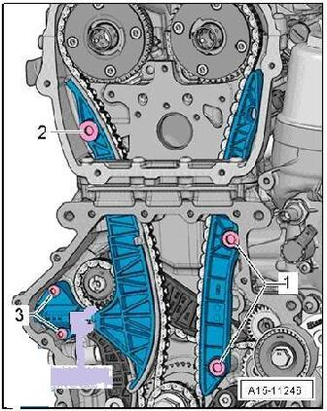 | 11 | 安装油底壳及螺栓。 | 1/4棘轮扳手、T30内六花 | 安装前应清洁油底壳并涂抹密封胶，将螺栓按1-14旋入，在安装时工具和螺栓配合要紧密，避免损坏螺栓及元件，螺栓扭矩15Nm+90°。 |  | 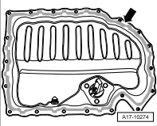
12 | 拆卸导向螺栓并取下凸轮轴正时链滑轨 | 1/2棘轮扳手、EA888正时套件12花M10 | 在拆卸时工具和螺栓配合要紧密，避免损坏螺栓及元件 |  | 12 | 反转发动机安装气缸垫片。 |  | 注意方向及正反位置。
13 | 取下正时链条 |  |  | 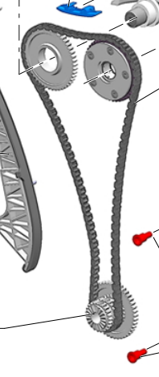 | 13 | 安装气门、气门弹簧、气门弹簧座，压紧弹簧按放气门锁片，慢收收紧器。 | 气门装配工具（VAS 5161）、千分尺、千分尺支架 | 气门导管磨损极限：0.80mm如大于更换，安装时涂抹机油。 |  | 
14 | 拆下平衡轴链条张紧器 | 1/2棘轮扳手、27#号套筒 | 在拆卸时工具和螺栓配合要紧密，避免损坏螺栓及元件。 | 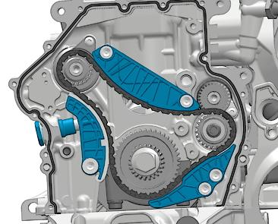 | 14 | 安装气缸盖及螺栓。 | 1/2棘轮扳手、T52内六花（T10070）专用工具 | 将气缸盖螺栓按5-1顺序旋入，在安装时工具和螺栓配合要紧密，避免损坏螺栓及元件，螺栓扭矩40Nm+90°
15 | 拆卸平衡轴张紧导轨螺栓，并取下导轨。 | 1/2棘轮扳手、EA888正时套件12花M10 | 在拆卸时工具和螺栓配合要紧密，避免损坏螺栓及元件。 |  | 15 | 安装液压补偿元件。 |  | 按照摆放顺序安装（涂抹机油）。
16 | 拆卸平衡轴导轨螺栓，并取下导轨。 | 1/2棘轮扳手、EA888正时套件12花M10 | 在拆卸时工具和螺栓配合要紧密，避免损坏螺栓及元件。 |  | 16 | 检测凸轮轴并安装。 | 塑料线间隙规、千分表（VAS6 079）、通用千分表支（VW387） | 将凸轮轴装入，使用千分表支架配合千分表固定在气缸上，用手将凸轮轴压向千分表,将千分表归零后读取数据，正常轴向间隙：0.05-0.17mm，若大于更换，安装时注意涂抹机油，勿磕碰。 | 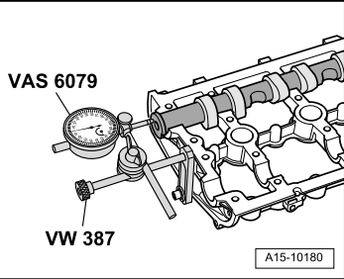
17 | 拆卸平衡轴滑轨螺栓，并取下滑轨。 | 1/2棘轮扳手、EA888正时套件12花M10 | 在拆卸时工具和螺栓配合要紧密，避免损坏螺栓及元件。 |  | 17 | 安装气缸盖罩及螺栓。 | 1/4棘轮扳手、T30内六花 | 注意气缸盖罩螺栓按6-1的顺序旋入，在安装时工具和螺栓配合要紧密，避免损坏螺栓及元件，螺栓扭8Nm+90°。
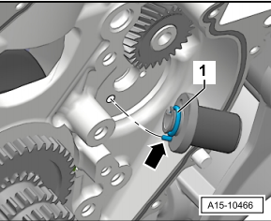
18 | 取下平衡轴正时链条。 |  |  | 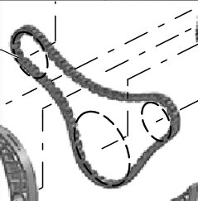 | 18 | 安装平衡轴轴套、平衡轴及固定螺栓。 | 1/4棘轮扳手、T30内六花 | 平衡轴轴套的销必须嵌入凹槽中，注意按照标记安装进、排气平衡轴，在安装时工具和螺栓配合要紧密，避免损坏螺栓及元件，螺栓扭9Nm。 | 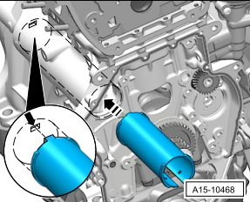
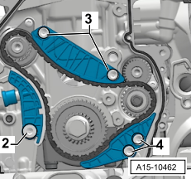
19 | 使用12花M10＃拆卸平衡轴中间链轮螺栓，并取下链轮。 | 1/2棘轮扳手、EA888正时套件12花M10 | 将中间链轮/平衡轴转到箭头标记处，然后旋出螺栓拆下中间链轮。 | 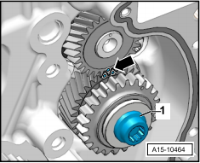 | 19 | 安装轴承销、中间链轮及固定螺栓。 | 1/2棘轮扳手、EA888正时套件12花M10 | 安装时更换轴承销O形环并涂抹机油，轴承销的定位销（箭头所示）必须嵌入气缸体的孔内，并给轴承销涂抹机油，中间链轮每次拆卸后必须更换，中间链轮螺栓扭矩30Nm+90°，安装后将中间链轮和平衡轴转到标记处。 | 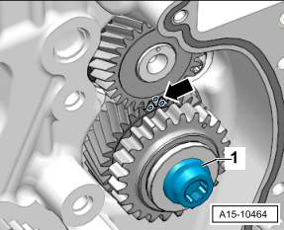
20 | 拆卸进气凸轮轴平衡轴固定螺栓，并取出进气凸轮轴平衡轴及套管。 | 1/4棘轮扳手、T30内六花 | 注意取出平衡轴后做标记勿磕碰，注意套管方向。 | 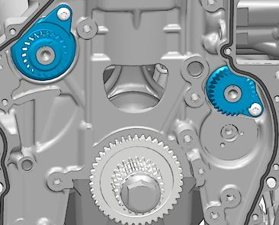 | 20 | 安装平衡轴正时链条及滑轨、导轨、张紧导轨和螺栓。 | 1/2棘轮扳手、EA888正时套件12花M10 | 安装正时链条，正时链有颜色的链节必须在链轮标记上，在安装螺栓时工具和螺栓配合要紧密，避免损坏螺栓及元件，螺栓扭矩20Nm。 | 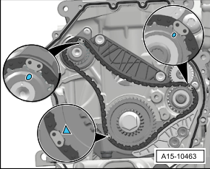
21 | 拆卸排气凸轮轴平衡轴固定螺栓，并取出排气凸轮轴平衡轴。 | 1/4棘轮扳手、T30内六花 | 注意取出平衡轴后做标记勿磕碰。 |  | 21 | 安装平衡轴张紧器及螺栓。 | 1/2棘轮扳手、27#号套筒 | 使用防松剂安装张紧器螺栓，在安装螺栓时工具和螺栓配合要紧密，避免损坏螺栓及元件，螺栓扭矩65Nm。 | 
22 | 拆卸气缸盖罩螺栓，并取下气缸盖罩和凸轮轴。 | 1/4棘轮扳手、T30内六花 | 注意气缸盖罩螺栓按1-6的顺序旋出，注意标记进、排气凸轮轴。 | 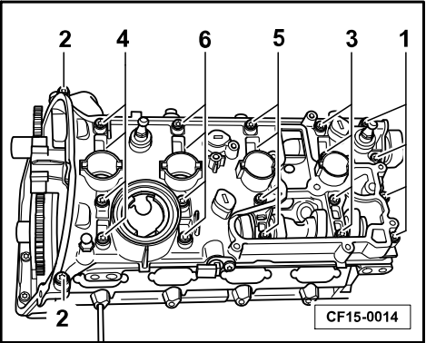 | 22 | 安装正式链条及凸轮轴正时链滑轨，正时链张紧轨和螺栓。 | EA888正时调整工具（FVNST9143A和FVNST9143B）、1/2棘轮扳手、12花M10 | 安装正时工具FVNST9143AFVNST9143B并在箭头-A-位置用螺栓固定，沿箭头-B-和箭头-C-方向调整凸轮轴，安装正时链到排气凸轮轴，再将正时链条置于进气凸轮轴上，链轮上的标记要和链条的标记必须重合，调整好后安装滑轨、张紧轨螺栓在安装螺栓时工具和螺栓配合要紧密，避免损坏螺栓及元件，螺栓扭矩20Nm。 | 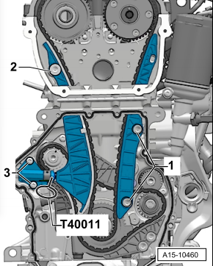 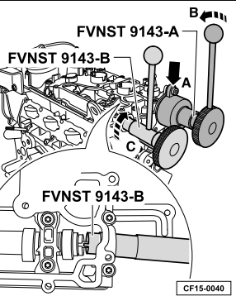 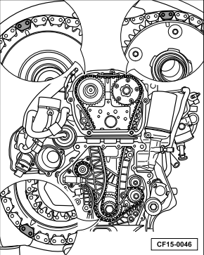 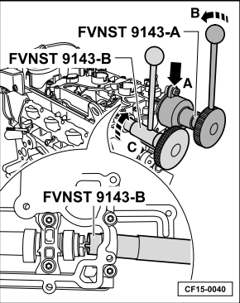 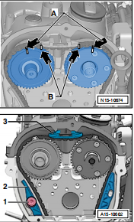
23 | 拆下液压补偿元件（气门挺柱）。 |  | 按照拆卸顺序摆放。 | 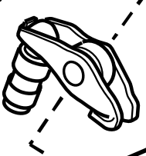 | 23 | 安装正时链条张紧器及螺栓。 | EA888正时套件T40011（链条张紧器销子），T30内六花 | 在安装螺栓时工具和螺栓配合要紧密，避免损坏螺栓及元件，螺栓扭矩9Nm，注意不拔出EA888正时套件T40011（链条张紧器销子）。 | 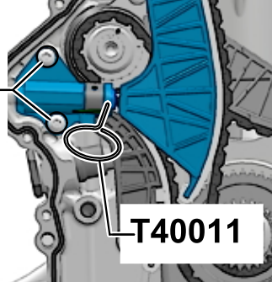
24 | 拆卸气缸盖螺栓并取出。 | 1/2棘轮扳手、T52内六花（T10070）专用工具 | 将气缸盖螺栓按顺序1-5拧松，注意取下时勿磕碰。 | 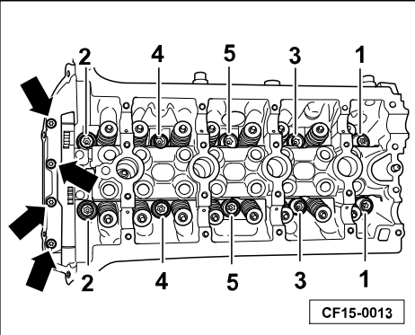 | 24 | 安装机油泵链条及机油泵链条张紧器及螺栓。 | EA888正时套件定位销T40011，T30内六花 | 机油泵链条无须调整正时直接安装，在安装螺栓时工具和螺栓配合要紧密，避免损坏螺栓及元件，螺栓扭矩20Nm，安装完成后拔出机油泵链条张紧器EA888正时套件定位销T40011。 | 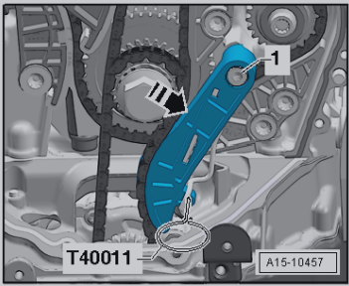
25 | 取下气缸盖和气缸垫片 |  | 注意标记垫片正反、方向，注意勿变形。 | 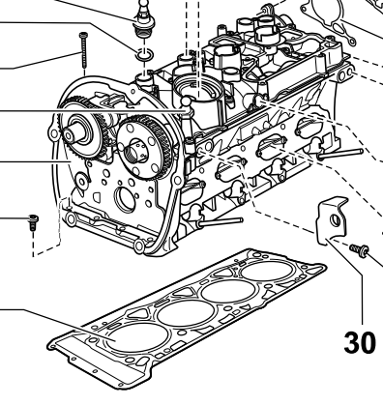 | 25 | 安装正时链条下部盖板及螺栓。 | 1/4棘轮扳手、T30内六花 | 盖板安装前必须清洁再次涂抹密封胶，螺栓对角安装，在安装螺栓时工具和螺栓配合要紧密，避免损坏螺栓及元件，螺栓扭矩8Nm+90°在正时链条张紧器观察孔中拔出EA888正时套件T40011（链条张紧器销子）。
26 | 拆卸气门座圈锁片，拆下座圈气门弹簧和气门。 | 气门装配工具（VAS 5161） | 按照拆卸顺序摆放零件，气门导管磨损极限：0.80mm如大于更换。 | 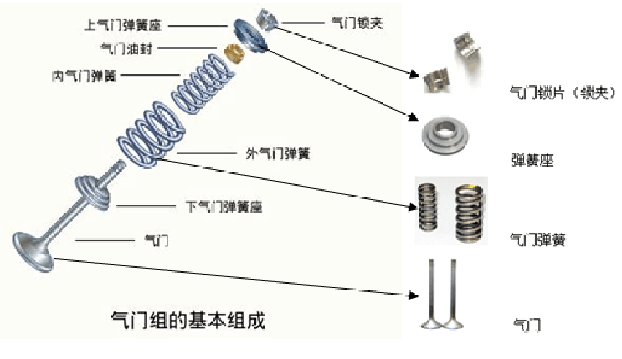 | 26 | 安装轴承桥及螺栓。 | 3/8棘轮扳手、T30内六花 | 螺栓对角安装，在安装螺栓时工具和螺栓配合要紧密，避免损坏螺栓及元件，螺栓扭矩9Nm。 | 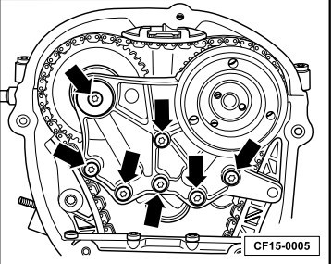
27 | 反转发动机台架拆卸油底壳螺栓，并取下油底壳。 | 1/4棘轮扳手、T30内六花 | 将螺栓按1-20交叉旋出，取下油底壳，必要时用橡皮锤略微敲打。 | 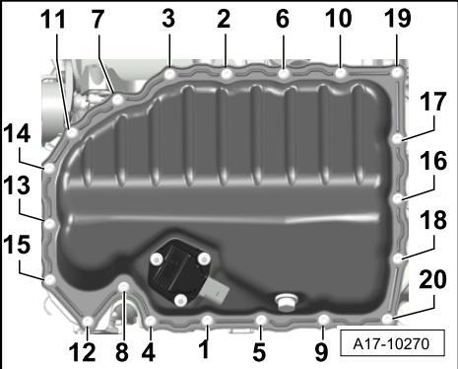 | 27 | 安装调节阀使用T10352逆时针安装。 | 正时专用工具T10352/2 | 注意顺时针旋入，在安装调节阀时工具和螺栓配合要紧密，避免损坏螺栓及元件，调节阀扭矩35Nm。
28 | 拆卸挡油板螺栓，并取下挡油板。 | 1/4棘轮扳手、T30内六花 | 在拆卸时工具和螺栓配合要紧密，避免损坏螺栓及元件。 | 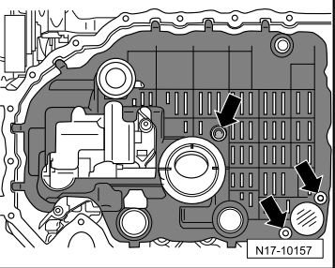 | 28 | 安装正时链条上部盖板及螺栓。 | 1/4棘轮扳手、T30内六花 | 螺栓对角安装，在安装螺栓时工具和螺栓配合要紧密，避免损坏螺栓及元件，螺栓扭矩9Nm。
29 | 拆卸机油泵螺栓，并取下机油泵和机油泵链条。 | 1/2棘轮扳手、EA888正时套件12花M10 | 取下机油泵后注意清洁油垢，在拆卸时工具和螺栓配合要紧密，避免损坏螺栓及元件。 | 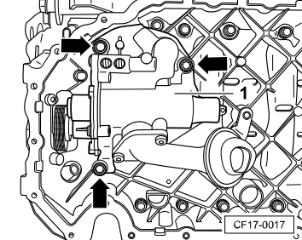 | 29 | 安装凸轮轴调节阀及螺栓。 | 1/4棘轮扳手、T30内六花 | 在安装螺栓时工具和螺栓配合要密，避免损坏螺栓及元件，螺栓扭矩9Nm。
30 | 拆卸油底壳上部件螺栓，并取下油底壳上部件。 | 1/2棘轮扳手、EA888正时套件12花M10 | 将螺栓按1-14旋出，并取下油底壳下部件，必要时用橡皮锤略微敲打。 | 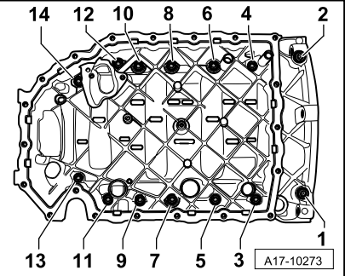 | 30 | 安装皮带轮及螺栓。 | 1/2 L型扳手、24#套筒、曲轴皮带轮压紧工具T10368 | 在安装螺栓时工具和螺栓配合要密，避免损坏螺栓及元件，扭矩80Nm+90°。
31 | 拆卸连杆螺栓，并取下连杆轴承盖及轴瓦，依次拆卸其他三个连杆螺栓，并取下轴承盖及轴瓦。 | 3/8棘轮扳手、E11套筒 | 注意标记1、2、3、4缸连杆轴承盖，在拆卸时工具和螺栓配合要紧密，避免损坏螺栓及元件。 | 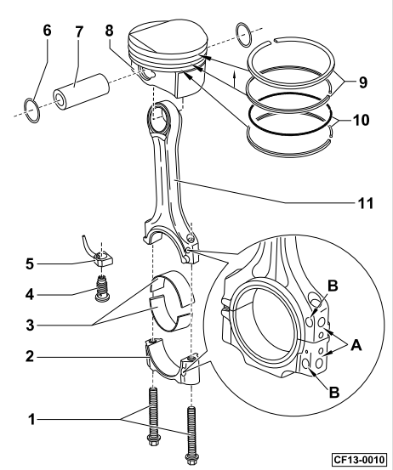
32 | 拆下活塞连杆及连杆端轴瓦，依次拆下其他三个活塞连杆及连杆端轴瓦。 | 捅棒或橡皮锤锤把 | 注意标记1、2、3、4缸活塞。
33 | 拆卸皮带轮螺栓，并取下楔形带轮。 | 1/2棘轮扳手、24#套筒 | 拆卸时注意轴套T10368专用工具的掉落。 | 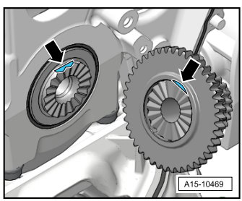
34 | 拆卸曲轴轴承盖定位螺栓。 | 1/2棘轮扳手、EA888正时套件12花M10 | 螺栓在汽缸体两侧，6颗螺栓，在拆卸时工具和螺栓配合要紧密，避免损坏螺栓及元件。 。 | 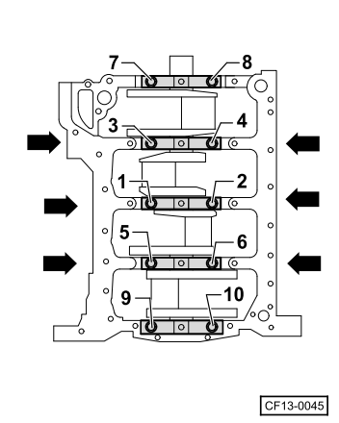
35 | 取下止推片。 |  | 按照拆卸顺序摆放。 | 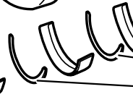
36 | 拆卸轴承盖螺栓，并取下轴承盖及轴瓦。 | 1/2棘轮扳手、EA888正时套件12花M12 | 将螺栓按10-1的顺序旋出，必要时用橡皮锤略微敲打，。 | 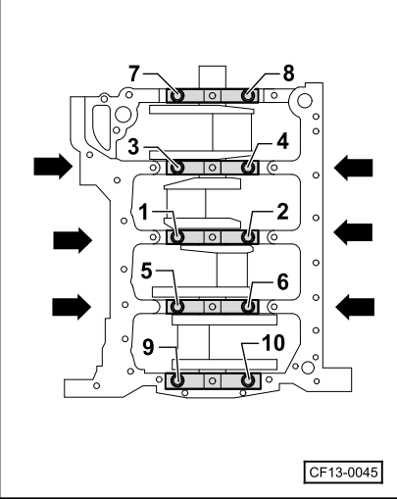
37 | 取下曲轴及轴瓦。 |  | 取下后按照拆卸顺序摆放轴瓦并标记 | 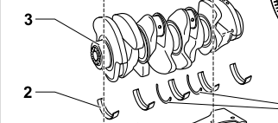 | 37

